Planilha1
Valores Dados |  | Sistema
X | Y | ax^2 | bx | c | = | l1 | l2 | l3 | y(x)
1 | 0.000000 | 1.000000 | 1.000000 | 1.000000 | 0.000000 | 0.500000 | -1.000000 | 0.500000 | x | -0.143500
2 | 0.693000 | 4.000000 | 2.000000 | 1.000000 | 0.693000 | -2.500000 | 4.000000 | -1.500000 | y | 1.123500
3 | 1.099000 | 9.000000 | 3.000000 | 1.000000 | 1.099000 | 3.000000 | -3.000000 | 1.000000 | z | -0.980000

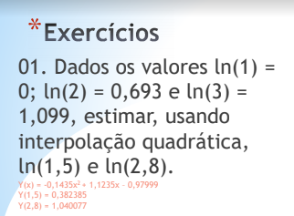
Interpoção
X2 | Y2
1.5 | 0.382375
2.8 | 1.040760

Planilha3
Valores Dados |  | Sistema
X | Y | ax^2 | bx | c | = | l1 | l2 | l3 | y(x)
3 | 1.500000 | 9.000000 | 3.000000 | 1.000000 | 1.500000 | 0.009804 | -0.015152 | 0.005348 | x | -0.021390
9 | 4.500000 | 81.000000 | 9.000000 | 1.000000 | 4.500000 | -0.284314 | 0.348485 | -0.064171 | y | 0.756684
20 | 6.000000 | 400.000000 | 20.000000 | 1.000000 | 6.000000 | 1.764706 | -0.909091 | 0.144385 | z | -0.577540

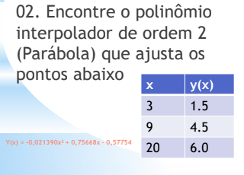
Interpoção
X2 | Y2
2 | 0.850267
3 | 1.500000
20 | 6.000000

Planilha4
Valores Dados |  | Sistema
X | Y | ax^2 | bx | c | = | l1 | l2 | l3 | y(x)
30 | 0.866025 | 900.000000 | 30.000000 | 1.000000 | 0.866025 | 0.002222 | -0.004444 | 0.002222 | x | -0.000107
45 | 0.707107 | 2025.000000 | 45.000000 | 1.000000 | 0.707107 | -0.233333 | 0.400000 | -0.166667 | y | -0.002563
60 | 0.500000 | 3600.000000 | 60.000000 | 1.000000 | 0.500000 | 6.000000 | -8.000000 | 3.000000 | z | 1.039296

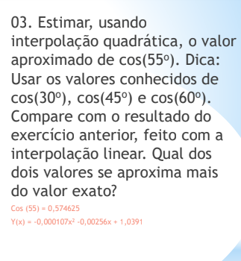
Interpoção
X2 | Y2
30 | 0.866025
45 | 0.707107
55 | 0.574390
60 | 0.500000

